Sheet1
ヘッダー画像（必要に応じて）
候補１

メニューバー（TOP、リアクション等）

顔写真
プロフィール情報

編集
戻る

候補2

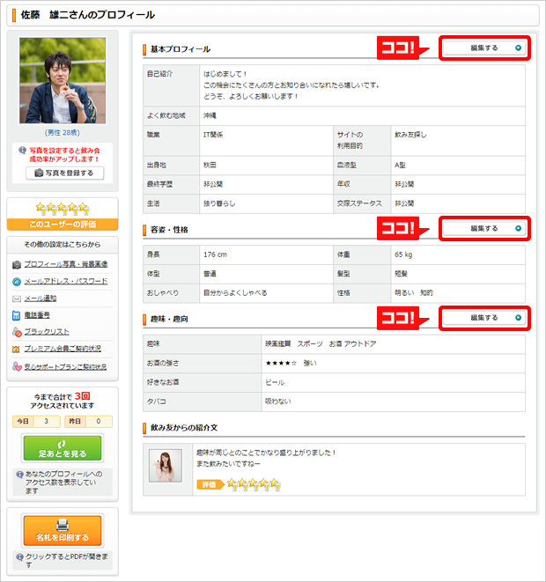

 | 候補１
ヘッダー画像（必要に応じて）

メニューバー（TOP、リアクション等）

顔写真
プロフィール情報
編集ボタンを押すことで
そのページから編集が可能に

